Foglio1
 | DIMENSIONAMENTO ANTENNA LOOP PER ONDE MEDIE

INPUT DATI | DIAGONALE (D) |  | mm | Es. 1000

 | LUNGHEZZA AVVOLGIMENTO (L) |  | mm | Es. 100

 | NUMERO DELLE SPIRE (N) |  |  | Es. 10

 | VALORE MAX CONDENSATORE VARIABILE (CVmax) |  | pF | Es. 250

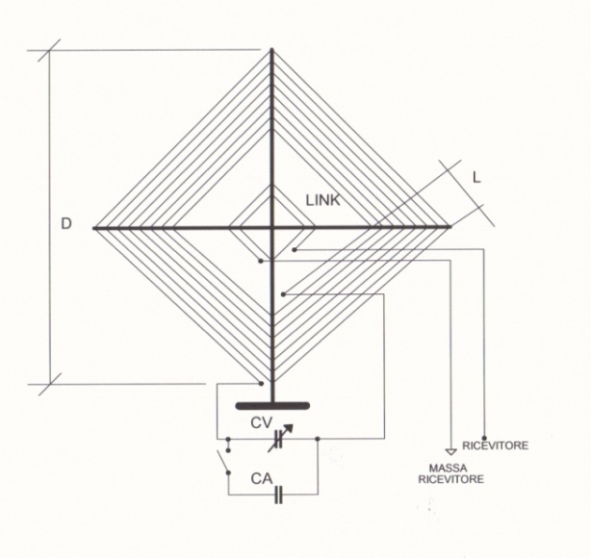
 | VALORE MIN CONDENSATORE VARIABILE (CVmin) |  | pF | Es. 25
 |  |  |  |  | IT9TZZ
OUTPUT DATI | VALORE INDUTTANZA (H) | #DIV/0! | μH

 | FREQUENZA MASSIMA DI COPERTURA | #DIV/0! | MHz

 | FREQUENZA MINIMA DI COPERTURA | #DIV/0! | MHz

 | VALORE CONDENSATORE ADDIZIONALE (CA) | #DIV/0! | pF

 | NUMERO DELLE SPIRE DEL LINK | #DIV/0!

 | DIAMETRO DEL FILO | 0.0 | mm

 | LUNGHEZZA DEL FILO OCCORRENTE | 0.0 | m

 | CALCOLO LEGATO ALLA PAGINA ANTENNA LOOP TRADIZIONALE https://www.it9tzz.it/radioascolto

 | Sul foglio 2 calcolo antenna loop a spirale

